01_(YBIGTA) 프로젝트_기능명세서
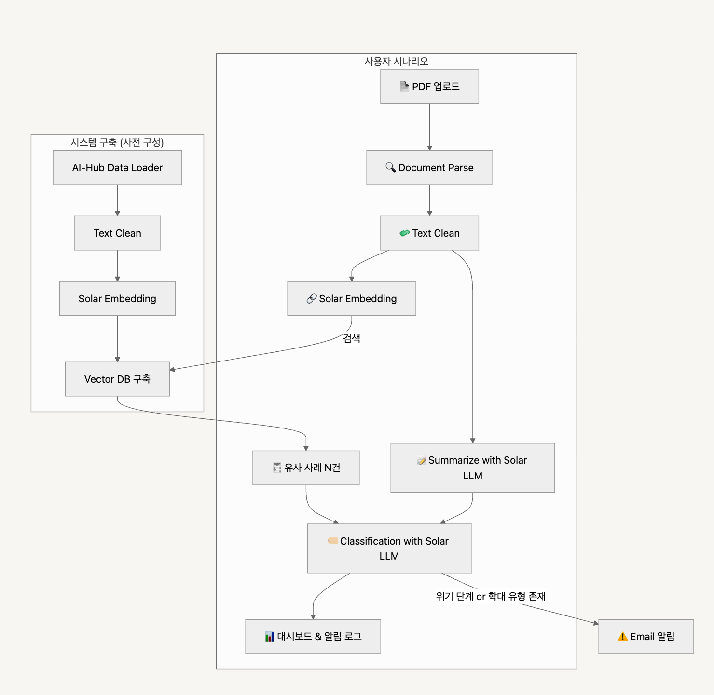
Product UseCase 프로젝트 데모 요청서 : (1) 상담 기록 유형 분석 및 알림 자동화
프로젝트 목표 | 비영리 단체에서 수집한 상담 데이터를 기반으로, 상담 기록을 구조화하고, 자동 요약·유형 분류·유사 사례 추천 및 위험 알림을 통해 사례관리자의 행정 부담을 줄이고 대응 속도를 높이는 시스템을 구축합니다.

담당자
니즈 | 상담 기록의 누적 : 수기·PDF 문서가 통합되지 않아 검색 및 분석 어려움
 | 고위험 케이스 탐지 어려움 : 자살/폭력 등 고위험 문구를 수작업으로 판별
 | 사례 검색 및 공유의 어려움 : 유사 사례를 수동으로 찾아야 하는 비효율
산출물 목록 | 프로젝트 코드 | app.py, search.py 등
 | Vector DB 인덱스 | faiss.index (AI-Hub 임베딩 DB)
 | 실행 스크립트 | requirements.txt, run_demo.sh
 | 데모 문서 | 시연용 PDF 샘플 문서 1건
 | 데모 가이드 | 데모 가이드 템플릿 참고
데이터셋 | 링크 | 아동·청소년 상담데이터 (AI Hub)
 | 특징 | - 상담 발화 텍스트 데이터셋 - 위기 단계/학대 유형 등 다양한 메타데이터 라벨 포함 - 참고 다른 데이터셋 레퍼런스
 | 레퍼런스 | 웰니스 대화 스크립트 데이터셋 (AI Hub) 복지 분야 콜센터 상담데이터 - 음성 데이터셋 청소년 또래상담 데이터
전체 파이프라인 | 시스템 구축 | 단계 |  | 설명
 |  | Data Loader |  | AI-Hub 상담 데이터셋 로드
 |  | Text Clean |  | 이름, 학교 등 민감 정보 익명화
 |  | Solar Embedding |  | Upstage API로 벡터 임베딩 수행
 |  | Vector DB 구축 |  | FAISS를 사용한 유사 사례 검색 인덱스 구축
 | 사용자 시나리오 | PDF 업로드 |  | 사용자가 자신의 상담기록(PDF) 업로드
 |  | Document Parse |  | 문서 HTML 형태로 파싱
 |  | Text Clean |  | 전처리 및 익명화 처리
 |  | Summarize |  | Solar LLM 기반 요약 생성
 |  | Embedding |  | 유사도 기반 검색을 위한 임베딩
 |  | Retrieval |  | Vector DB로부터 유사 사례 N건 검색
 |  | Classification |  | Solar LLM 기반 상담 유형, 위기 단계, 학대 유형 분류
 |  | Dash |  | 전체 결과 시각화 및 메일 발송 알림
프로젝트 기능 명세서 | 시스템 구축 파이프라인 | # | 모듈 | 설명 | 입력 | 출력 | 비고
 |  | 1 | AI-Hub Data Loader | AI-Hub 데이터셋 로딩 | *.json | 원문 텍스트
 |  | 2 | Text Clean & 익명화 | 이름/학교/지역 등 마스킹 처리 | 원문 텍스트 | 정제 텍스트
 |  | 3 | Solar Embedding | 상담 내용을 벡터화 | 정제 텍스트 | 벡터 | Upstage Embedding API
 |  | 4 | Vector DB 구축 (FAISS 등) | 검색용 DB 구축 | 벡터 + 메타 | faiss.index 파일
 | 사용자 실시간 흐름 | # | 모듈 | 설명 | 입력 | 출력 | 비고
 |  | 1 | PDF 업로드 | 사용자 상담기록 업로드 | PDF | 파일 경로
 |  | 2 | Document Parse | 문서 OCR + 구조화 | PDF | 추출 텍스트(HTML) | Upstage Document Parse API
 |  | 3 | Text Clean & 익명화 | 텍스트 전처리 및 익명화 | 텍스트 | 클린 텍스트 | 전처리 통일
 |  | 4 | Solar LLM 요약 | 핵심 내용 요약 | 클린 텍스트 | 요약문 | Upstage Embedding API
 |  | 5 | Solar Embedding | 유사도 비교용 임베딩 벡터 생성 | 클린 텍스트 | 벡터
 |  | 6 | 유사 사례 검색 (FAISS) | 벡터 DB (예: 3건) 검색 | 벡터 | 유사 상담 목록
 |  | 7 | Solar LLM 유형 분류 | 상담 유형 / 위기 단계 / 학대유형 분류 | 클린 텍스트 | 분류 결과 (JSON)
 |  | 8 | 위험 알림 | 위기단계≥3 or 학대≠없음일 때 자동화 메일 | 분류 결과 | 메일
 |  | 9 | 대시보드 (Streamlit 등) | 요약, 유형, 유사사례, 로그 시각화 | 전체 결과 | 웹 페이지
대시보드 구성 |  | 섹션 |  | 구성 요소 | 예시
 |  | ① 업로드창 |  | PDF drag & drop, 처리 상태 표시 | ✅ Upload 성공
 |  | ② 요약 결과 |  | 상담 요약 (3줄), 상담 유형 태그 | “가정폭력으로 인해…”
 |  | ③ 위험 분석 |  | 위기단계 Badge (색상), 학대 유형 Chip | 위기 단계 3, 정서학대
 |  | ④ 유사 사례 |  | AI-Hub에서 가장 유사한 3건 요약 카드 | 유사도 점수 표시
 |  | ⑤ 위험 알림 로그 |  | 메일 전송 결과 및 시간 | 메일 전송됨 13:49

